关系图
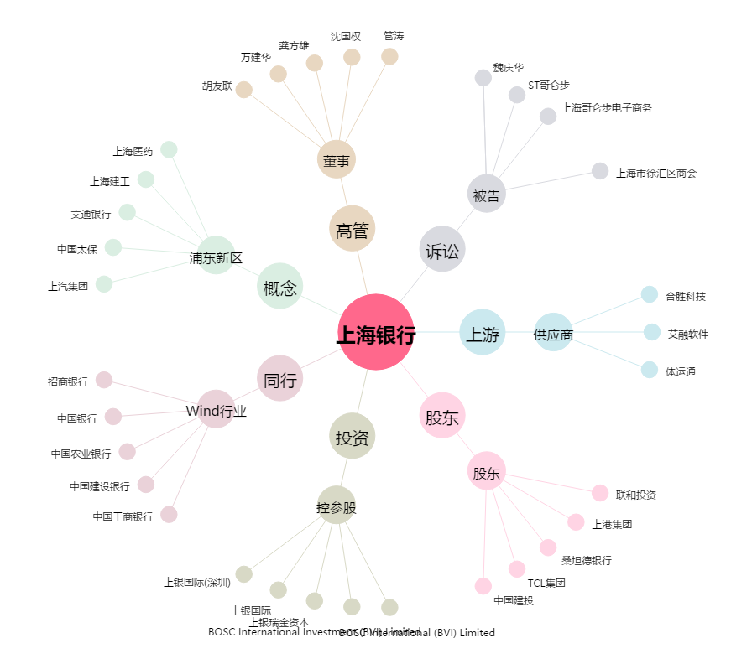
上海银行[601229.SH] - 关系概览图

